Planilha1
 |  |  |  |  |  |  |  |  |  |  |  |  |  |  |  |  |  |  |  |  |  |  |  |  | 48 | 49 | O mapa ta em 25x25
 |  |  |  |  |  |  |  |  |  |  |  |  |  |  |  |  |  |  |  |  |  |  |  |  | 46 | 47 | As estradas no mapa tem 2 de tamanho, no jgo 2x2=4
 |  |  |  |  |  |  |  |  |  |  |  |  |  |  |  |  |  |  |  |  |  |  |  |  | 44 | 45 | Mais ou menos o tamanho da trilha no jogo é da ponta da imagem até o coelho
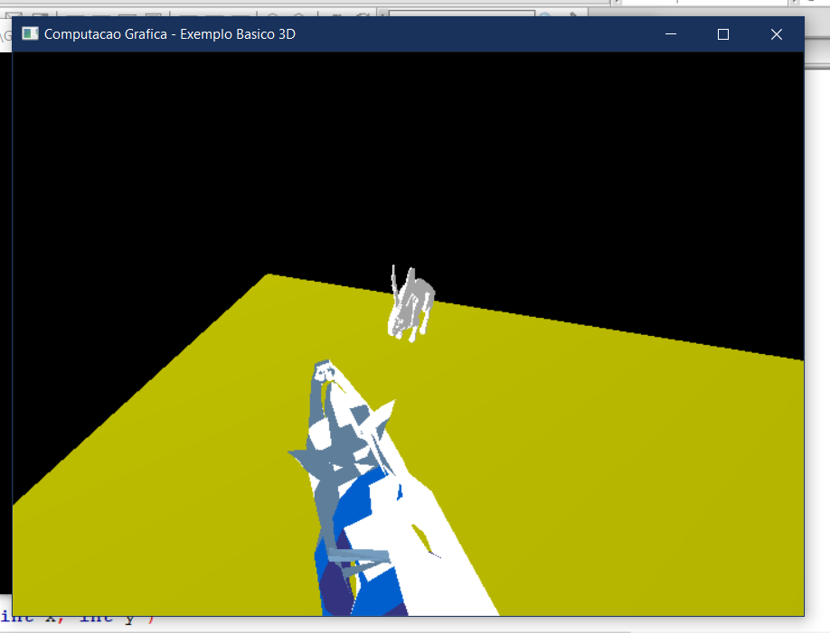
 |  |  |  |  |  |  |  |  |  |  |  |  |  |  |  |  |  |  |  |  |  |  |  |  | 42 | 43
 |  |  |  |  |  |  |  |  |  |  |  |  |  |  |  |  |  |  |  |  |  |  |  |  | 40 | 41
 |  |  |  |  |  |  |  |  |  |  |  |  |  |  |  |  |  |  |  |  |  |  |  |  | 38 | 39
 |  |  |  |  |  |  |  |  |  |  |  |  |  |  |  |  |  |  |  |  |  |  |  |  | 36 | 37
 |  |  |  |  |  |  |  |  |  |  |  |  |  |  |  |  |  |  |  |  |  |  |  |  | 34 | 35
 |  |  |  |  |  |  |  |  |  |  |  |  |  |  |  |  |  |  |  |  |  |  |  |  | 32 | 33
 |  |  |  |  |  |  |  |  |  |  |  |  |  |  |  |  |  |  |  |  |  |  |  |  | 30 | 31
 |  |  |  |  |  |  |  |  |  |  |  |  |  |  |  |  |  |  |  |  |  |  |  |  | 28 | 29
 |  |  |  |  |  |  |  |  |  |  |  |  |  |  |  |  |  |  |  |  |  |  |  |  | 26 | 27
 |  |  |  |  |  |  |  |  |  |  |  |  |  |  |  |  |  |  |  |  |  |  |  |  | 24 | 25
 |  |  |  |  |  |  |  |  |  |  |  |  |  |  |  |  |  |  |  |  |  |  |  |  | 22 | 23
 |  |  |  |  |  |  |  |  |  |  |  |  |  |  |  |  |  |  |  |  |  |  |  |  | 20 | 21
 |  |  |  |  |  |  |  |  |  |  |  |  |  |  |  |  |  |  |  |  |  |  |  |  | 18 | 19
 |  |  |  |  |  |  |  |  |  |  |  |  |  |  |  |  |  |  |  |  |  |  |  |  | 16 | 17
 |  |  |  |  |  |  |  |  |  |  |  |  |  |  |  |  |  |  |  |  |  |  |  |  | 14 | 15
 |  |  |  |  |  |  |  |  |  |  |  |  |  |  |  |  |  |  |  |  |  |  |  |  | 12 | 13
 |  |  |  |  |  |  |  |  |  |  |  |  |  |  |  |  |  |  |  |  |  |  |  |  | 10 | 11
 |  |  |  |  |  |  |  |  |  |  |  |  |  |  |  |  |  |  |  |  |  |  |  |  | 8 | 9
 |  |  |  |  |  |  |  |  |  |  |  |  |  |  |  |  |  |  |  |  |  |  |  |  | 6 | 7
 |  |  |  |  |  |  |  |  |  |  |  |  |  |  |  |  |  |  |  |  |  |  |  |  | 4 | 5
 |  |  |  |  |  |  |  |  |  |  |  |  |  |  |  |  |  |  |  |  |  |  |  |  | 2 | 3
 |  |  |  |  |  |  |  |  |  |  |  |  |  |  |  |  |  |  |  |  |  |  |  |  | 0 | 1
0 | 2 | 4 | 6 | 8 | 10 | 12 | 14 | 16 | 18 | 20 | 22 | 24 | 26 | 28 | 30 | 32 | 34 | 36 | 38 | 40 | 42 | 44 | 46 | 48
1 | 3 | 5 | 7 | 9 | 11 | 13 | 15 | 17 | 19 | 21 | 23 | 25 | 27 | 29 | 31 | 33 | 35 | 37 | 39 | 41 | 43 | 45 | 47 | 49

